상품제안서
스위스 몽크로스 블루투스 듀얼마이크 노래방 MSDM-K1010mz | 상품코드: F23597

 |  |  |  |  |  |  | 02-412-0044 | www.easy1.co.kr
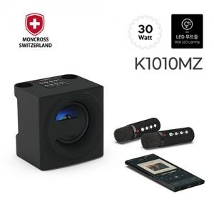

【상세/제작정보】

【인쇄/포장옵션】 | 레이저 / 포장지포장

【공급단가】 | 수량 | 20~ | 100~ | 300~ | 500~ | 1,000~
*VAT별도 | 단가 | 93,150원 | 89,700원 | 86,250원 | 82,800원 | 80,730원

【상품 URL】 | http://www.easy1.co.kr/src/goods_detail.php?gdno=23597

